상품제안서
슬림 파우치(220X95) | 상품코드: F00686

 |  |  |  |  |  |  | 02-412-0044 | www.easy1.co.kr
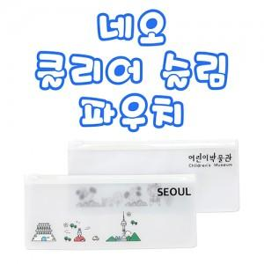

【상세/제작정보】 | 인쇄비용 별도

【인쇄/포장옵션】 | 실크 / 별도문의

【공급단가】 | 수량 | 1,000~ | 2,000~ | 3,000~ | 5,000~ | 10,000~
*VAT별도 | 단가 | 320원 | 310원 | 300원 | 290원 | 280원

【상품 URL】 | http://www.easy1.co.kr/src/goods_detail.php?gdno=686

